Faktorová struktura
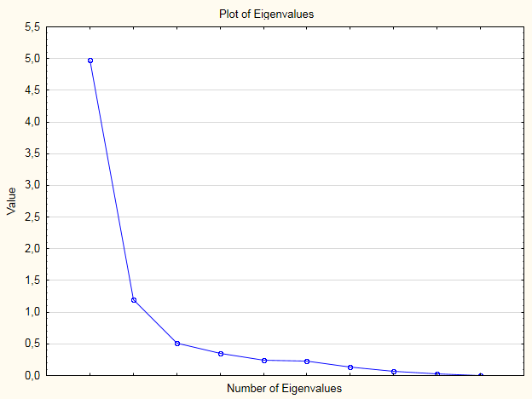
Subskala (pov - povercivost, g - generalizacia, v - viera v nadprirodzeno
 | polozka | Factor Loadings (Varimax normalized) (Spreadsheet1) Extraction: Principal axis factoring (Marked loadings are >,700000)
subsakala |  | Factor | Factor |  |  | pouzitelne sa ukazuju len 2 z troch subskal - povercivost a viera v nadprirodzeno
pov1 | p1 | 0.21 | 0.41 | Mám své šťastné číslo.
g1 | p2 | 0.51 | 0.11 | Vše co se mi v životě stane, má smysl. I když to na první pohled nemusím vidět.
v1 | p3 | 0.53 | 0.07 | Není možné, aby lidé disponovali nadpřirozenými schopnostmi.
v2 | p4 | 0.67 | 0.19 | Pravděpodobně existují lidé senzitivní vůči energii zemřelých.
v3 | p5 | 0.38 | 0.1 | Pozitivním nebo naopak negativním smýšlením způsobím, že budu úspěšná nebo naopak.
v4 | p6 | 0.55 | 0.27 | Astrologové a léčitelé jsou šarlatáni.
pov2 | p7 | 0.03 | 0.67 | Když mi přeběhne černá kočka přes cestu, mám obavu, co se mi přihodí.
g2 | p8 | 0.63 | 0.26 | Situace, kdy potkám spolužáka ve městě, ve chvíli, když myslím na náš společný školní projekt, není náhoda.
v5 | p9 | 0.74 | 0.22 | Někdo tomu říká aura, někdo vyzařování jakési energie. Ať tak či onak, někteří lidé jsou schopni ji vnímat.
v6 | p10 | 0.35 | 0.41 | Kdybych chtěla vědět, co mě čeká, šla bych ke kartářce.
v7 | p11 | 0.33 | 0.33 | Věřím, že nikdo nemusí zůstat v životě sám, každý má svoji spřízněnou duši.
g3 | p12 | 0.09 | 0.24 | Když jsem chodila do školy, měla jsem často pocit, že mě učitelé nemají rádi, aniž bych věděla, proč.
pov3 | p13 | 0.06 | 0.62 | Když se mi něco podaří, tak to pro jistotu třikrát zaklepu.
v8 | p14 | 0.58 | 0.41 | Čakry souvisí s prožitky a emocemi. Když jsou zablokovány, nemůže organismus naplno fungovat.
v9 | p15 | 0.13 | 0.56 | Když o něco stojím, nechávám si to pro sebe, abych to nezakřikla.
pov4 | p16 | 0.11 | 0.39 | O Vánocích si dávám šupinu z kapra do peněženky.
v10 | p17 | 0.56 | 0.09 | Mám osobní zkušenost se situací, kterou lze těžko vysvětlit vyloučením něčeho nadpřirozeného.
pov5 | p18 | 0.29 | 0.33 | Nemám talisman pro štěstí. Nevěřím, že nějaká figurka mi může zaručit štěstí.
v11 | p19 | 0.33 | 0.07 | Pravděpodobnost, že nás navštěvuje mimozemský život, se rovná nule.
g4 | p20 | 0.51 | 0.16 | Někdy mám pocit, že všechno, co se nyní děje ve světě a co se dělo v minulosti prostě není jen tak. Někdo za tím musí stát.
 | Expl.Var | 3.81 | 2.36
 | Prp.Totl | 19% | 12% |  | 31% | vysvetlujeme 31 percent variability

 | Variable | Factor Loadings (Varimax normalized) (Spreadsheet1) Extraction: Principal axis factoring (Marked loadings are >,700000)
 |  | Factor | Factor
pov1 | p1 | 0.21 | 0.41 | Mám své šťastné číslo.
g1 | p2 | 0.51 | 0.11 | Vše co se mi v životě stane, má smysl. I když to na první pohled nemusím vidět.
v1 | p3 | 0.53 | 0.07 | Není možné, aby lidé disponovali nadpřirozenými schopnostmi.
v2 | p4 | 0.67 | 0.19 | Pravděpodobně existují lidé senzitivní vůči energii zemřelých.
v3 | p5 | 0.38 | 0.1 | Pozitivním nebo naopak negativním smýšlením způsobím, že budu úspěšná nebo naopak.
v4 | p6 | 0.55 | 0.27 | Astrologové a léčitelé jsou šarlatáni.
pov2 | p7 | 0.03 | 0.67 | Když mi přeběhne černá kočka přes cestu, mám obavu, co se mi přihodí.
g2 | p8 | 0.63 | 0.26 | Situace, kdy potkám spolužáka ve městě, ve chvíli, když myslím na náš společný školní projekt, není náhoda.
v5 | p9 | 0.74 | 0.22 | Někdo tomu říká aura, někdo vyzařování jakési energie. Ať tak či onak, někteří lidé jsou schopni ji vnímat.
v6 | p10 | 0.35 | 0.41 | Kdybych chtěla vědět, co mě čeká, šla bych ke kartářce.
v7 | p11 | 0.33 | 0.33 | Věřím, že nikdo nemusí zůstat v životě sám, každý má svoji spřízněnou duši.
g3 | p12 | 0.09 | 0.24 | Když jsem chodila do školy, měla jsem často pocit, že mě učitelé nemají rádi, aniž bych věděla, proč.
pov3 | p13 | 0.06 | 0.62 | Když se mi něco podaří, tak to pro jistotu třikrát zaklepu.
v8 | p14 | 0.58 | 0.41 | Čakry souvisí s prožitky a emocemi. Když jsou zablokovány, nemůže organismus naplno fungovat.
v9 | p15 | 0.13 | 0.56 | Když o něco stojím, nechávám si to pro sebe, abych to nezakřikla.
pov4 | p16 | 0.11 | 0.39 | O Vánocích si dávám šupinu z kapra do peněženky.
v10 | p17 | 0.56 | 0.09 | Mám osobní zkušenost se situací, kterou lze těžko vysvětlit vyloučením něčeho nadpřirozeného.
pov5 | p18 | 0.29 | 0.33 | Nemám talisman pro štěstí. Nevěřím, že nějaká figurka mi může zaručit štěstí.
v11 | p19 | 0.33 | 0.07 | Pravděpodobnost, že nás navštěvuje mimozemský život, se rovná nule.
g4 | p20 | 0.51 | 0.16 | Někdy mám pocit, že všechno, co se nyní děje ve světě a co se dělo v minulosti prostě není jen tak. Někdo za tím musí stát.
 | Expl.Var | 3.81 | 2.36
 | Prp.Totl | 19% | 12%

